CollectiveAccess
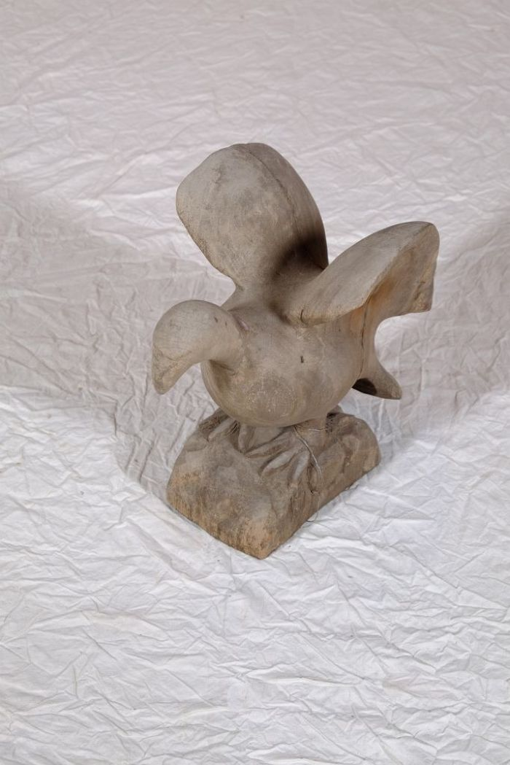
Image | Object | Description | Date
 | Vogelfigur (A1130) | Diese Vogelfigur stammt aus dem westafrikanischen Ghana.
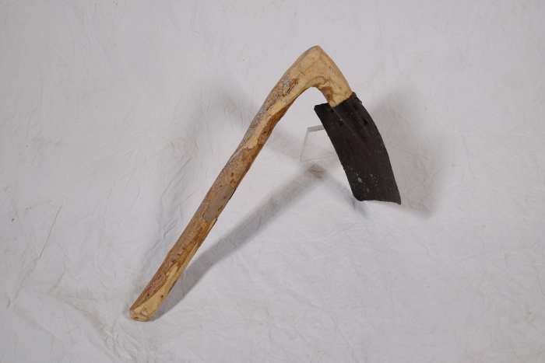 | Tüllenhacke (A1400) | Das Blatt dieser Hacke wurde mittels einer Tüllenschäftung befestigt. Typisch dafür ist der geknickte Stiel, ein sogenannter Knieholm. Das kürzere Ende des Holms wurde mit der Tülle am Hackenblatt befestigt. Tüllenhacken werden wegen ihrer höheren Stabilität vor allem zur Bearbeitung härterer Böden eingesetzt.
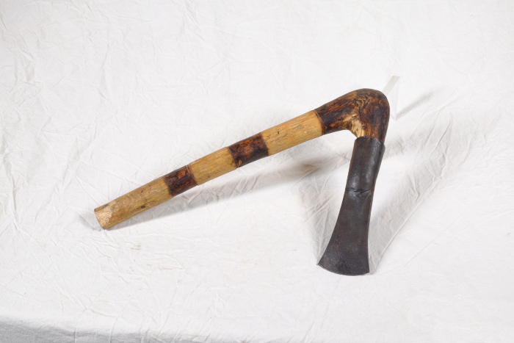 | Tüllenbeil (A1406) | Die Bezeichnung weißt bereits darauf hin, dass der Kopf dieses Beils mit Hilfe einer Tülle am Holm (Stiel) befestigt wurde. Besonders ist dabei, dass der Holm geknickt ist (Knieholm). Bei modernen Beilen wird hingegen ein gerader Holm in einem ovalen Loch in der Klinge befestigt. Diese Art der Befestigung ist bereits seit der späten Bronzezeit bekannt und war weit verbreitet.
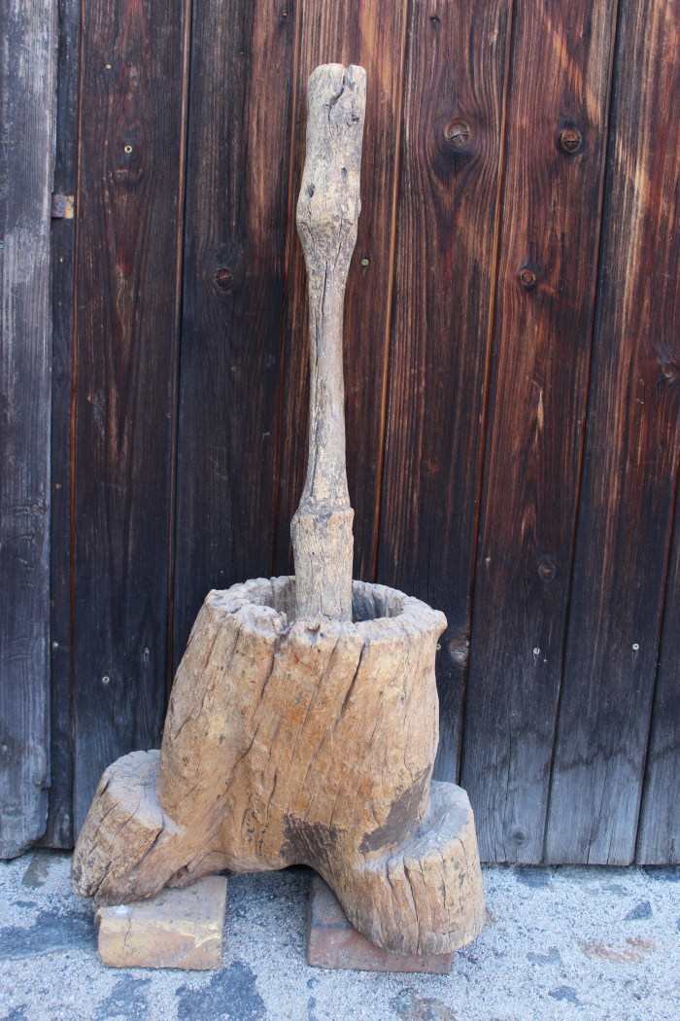
 | Anthropomorpher Mörser (A1850) | Der Mörser diente zum Zerreiben und Pulverisieren von Lebensmitteln.

